关系图
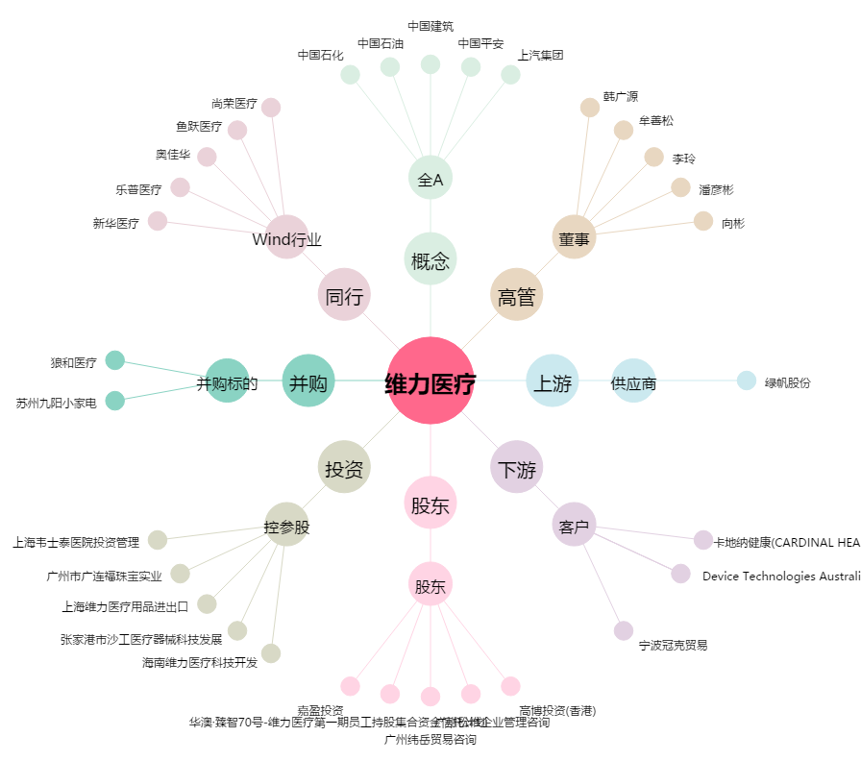
维力医疗[603309.SH] - 关系概览图

